참고
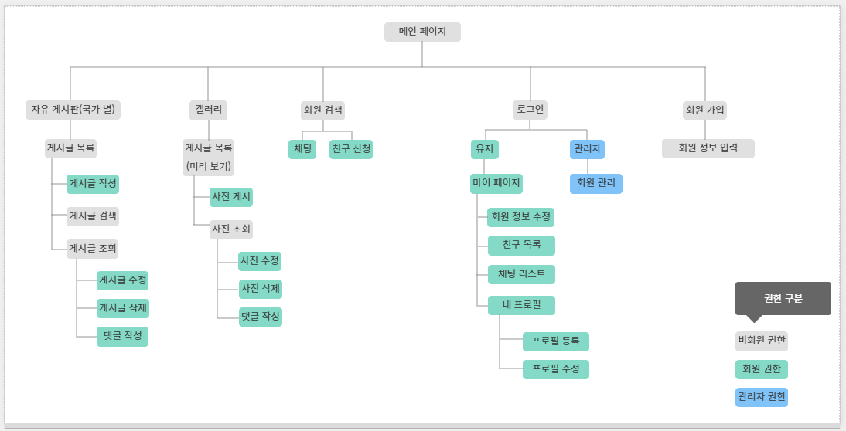
1조 요구사항정의서
구분 | 서비스(메뉴) | 필요 기능 | 기능 설명 | 비고 | 레퍼런스 | 우선순위
사용자 | 회원가입 | 아이디 회원가입 | 아이디 비밀번호 비밀번호 확인 이름 이메일 휴대폰 번호 주소 |  |  | 1
 | 마이페이지 | 개인정보 관리 | 이미지, 여행지 이름, 위치 , 찜 취소하기 |  |  | 2
 |  | 내 프로필 | 이미지, 예약한 여행지 이름, 위치, 예약 취소하기, 가격() |  |  | 2
 |  | 내 프로필 등록/수정 | 이미지 제목 글내용 글수정하기 |  |  | 3

 | 여행 | 카테고리 | 산 바다 하늘 |  |  | 1
 |  | 여행지 목록 | 전국 8도 각지 |  |  | 1
 |  | 여행지 상세조회 | 이미지 여행지 이름, 여행지 가격 찜 예약 여행지 설명(상세 설명, 지도 등 ) |  |  | 1
 |  | 여행지 검색 | 여행지 검색 |  |  | 2
 |  | 예약 | 날짜선택, 인원선택, 총금액 -> 예약완료 |  |  | 1
 | 커뮤니티 | 후기 게시판 | 제목, 글내용으로 구성, 이미지 업로드 가능(선택), 게시글 삭제 / 포토리뷰만 모아보기 | 관리자가 임의로 삭제 가능 |  | 2
 |  | QnA 게시판 | 제목, 글내용으로 구성, 이미지 업로드 가능(선택) |  |  | 2
관리자 | 여행 | 여행지 등록 | 이미지 여행지 이름, 여행지 가격 찜 예약 여행지 설명(상세 설명, 지도 등 ) |  |  | 1
 |  | 여행지 수정 / 삭제 | 여행지 등록과 동일 / 수정 / 삭제 추가 |  |  | 1
 | 커뮤니티 | 커뮤니티 Q&A 답글 | 관리자만 등록 가능 | 사용자 글 답글 등록 (관리자만 가능) |  | 3
 | 회원정보조회 | 회원정보조회 | 회원아이디, 이메일, 비밀번호, 비밀번호확인, 이름, 주문내역 / 회원 삭제 / |  |  | 3
공통 | 로그인 | 아이디 로그인 | 아이디, 비밀번호 | 사용자 관리자 계정 구분 |  | 1

